11.27
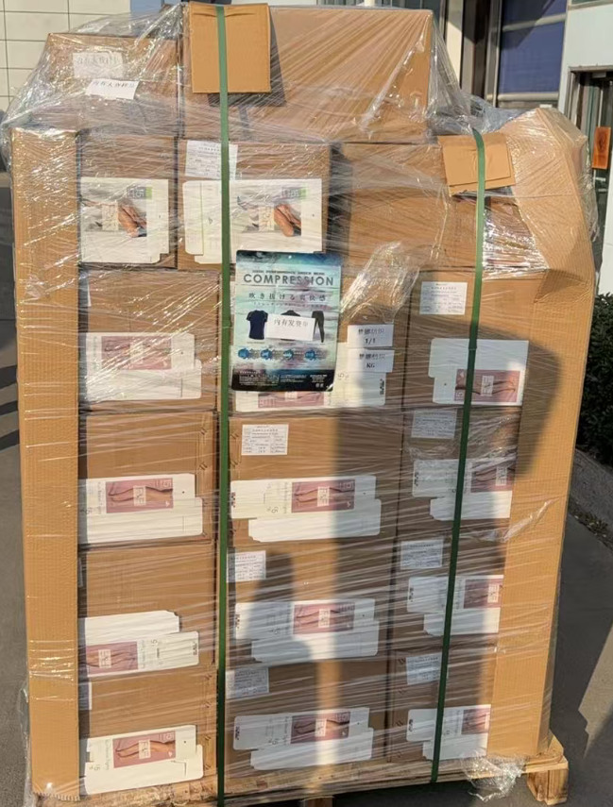
（Relay Packaging Technology & Solution Delivery List）
Shipping Date 发货日期: |  |  | 2025-11-28
快递单号: |  |  | S70687916437 顺心捷达

订单号 | 产品型号 | PO号 | 订单数 | 总实发数 | 总箱数 | 装箱明细
S25111323 | FFBT/26/M11968G-CE-SHADE2 | 4500350079 | 3149 | 3250 | 8 | 7箱*450个+1箱*100个 托盘号1/1
合计： |  |  |  | 3250 | 8

（Relay Packaging Technology & Solution Delivery List）
Shipping Date 发货日期: |  |  | 2025-11-28
快递单号: |  |  | S70687916437 顺心捷达

订单号 | 产品型号 | PO号 | 订单数 | 总实发数 | 总箱数 | 装箱明细
S25111323 | FFGD/26/M11944G-UK-SHADE2 | 4500350079 | 12600 | 12852 | 22 | 21箱*600个+1箱*252个 托盘号1/1
合计： |  |  |  | 12852 | 22

（Relay Packaging Technology & Solution Delivery List）
Shipping Date 发货日期: |  |  | 2025-11-28
快递单号: |  |  | S70687916437 顺心捷达

订单号 | 产品型号 | PO号 | 订单数 | 总实发数 | 总箱数 | 装箱明细 | 共1个托盘发货单+大货样品都在这个托盘上
S25111323 | FFGD/26/M11944G-UK-SHADE3 | 4500350079 | 1572 | 1607 | 3 | 2箱*600个+1箱*407个 托盘号1/1
合计： |  |  |  | 1607 | 3

